参考_PMP过程组
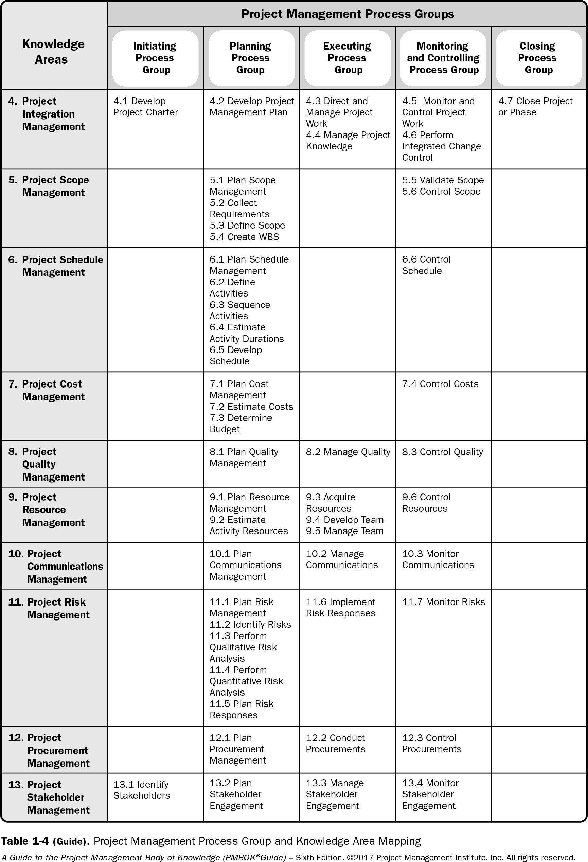
PMBOK 第六版
第七版将于2021年8月上市。还未取得电子版。

